CANDY'S
КОЛЛЕКЦИЯ "TOMMY" Flash, SS2018
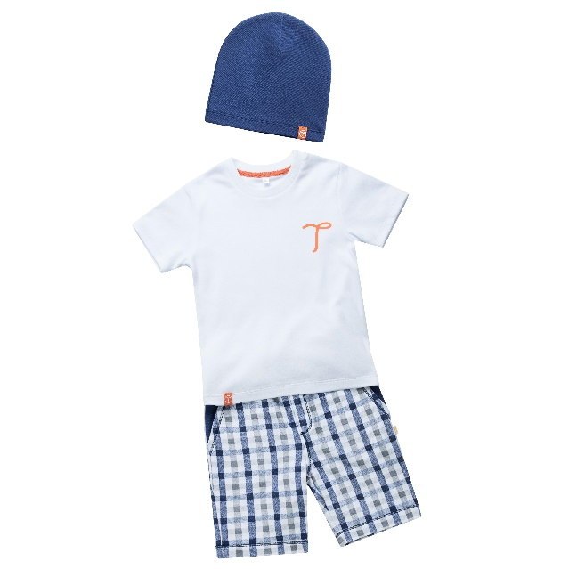 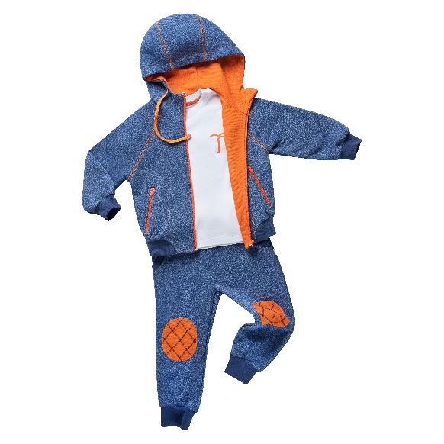 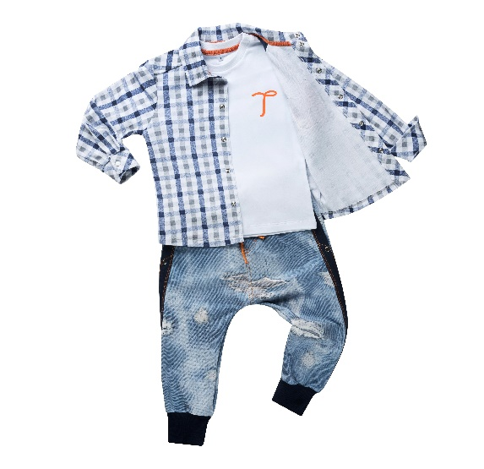 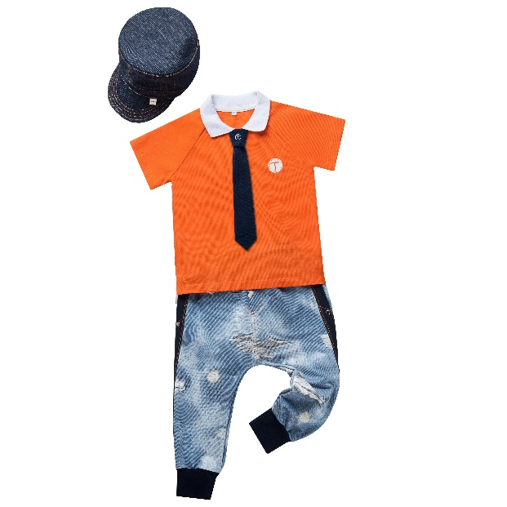 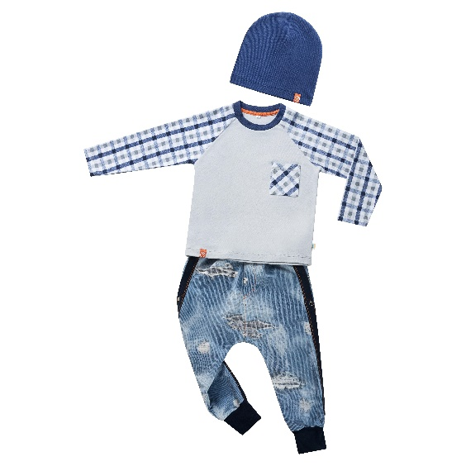

100% хлопок(футер,рибана,кашкорсе)
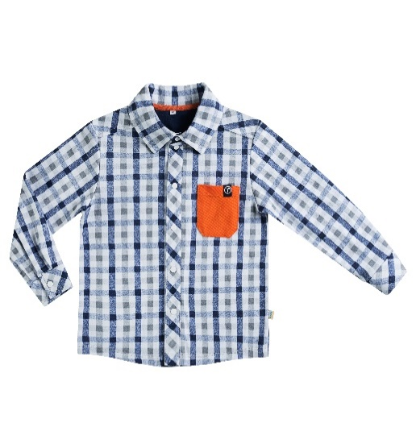 | Артикул | Цвет\Описание | 92 | 98 | 104 | 110 | 116 | 122 | Мелкий опт (до 50 000) | Средний Опт (50 000-100 000) | Опт (100000-150000) | Крупный опт (150000 и выше)
 | 018BC0405А Рубашка (Рубашка выполнена из интерлокка 100% хлопок,отделка:пике 100% хлопок,кулирка 100% хлопок) | виши темно-синий (оранж,темно-синяя,аппликация) Рубашка с кокеткой,рукав длинный на манжете,воротник отложной,застежка спереди на кнопки,на детали переда накладной карман |  |  |  |  |  |  | 686 ₽ | 648 ₽ | 614 ₽ | 583 ₽

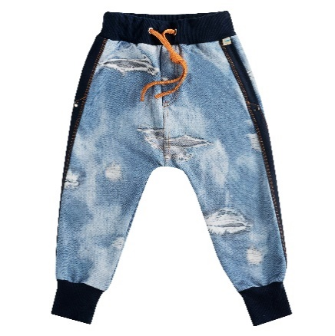 | Артикул | Цвет\Описание | 92 | 98 | 104 | 110 | 116 | 122 | Цена | Цена | Цена | Цена
 | 018BC0608 Брюки (Брюки выполнены из кулирки 95% хлопок и 5% эластана,отделка: кашкорсе 95% хлопок и 5% эластана) | клауди джинс(синий сапфир) Брюки с контрасной отделкой и карманами в боковых швах ,на манжетах,пояс на резинке,спереди имитация гульфика |  |  |  |  |  |  | 606 ₽ | 572 ₽ | 542 ₽ | 515.00 ₽

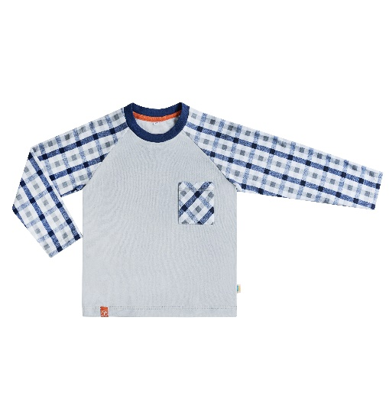 | Артикул | Цвет\Описание | 92 | 98 | 104 | 110 | 116 | 122 | Цена | Цена | Цена | Цена
 | 018BC0503А Футболка (Футболка выполнена из интерлока 100% хлопок,отделка: рибана 95% хлопок и 5% эластана) | сталь (виши темно-синий, ниагара,аппликация) Футболка с длинным рукавом-реглан,спереди накладной карман. |  |  |  |  |  |  | 371 ₽ | 350 ₽ | 332 ₽ | 315.00 ₽

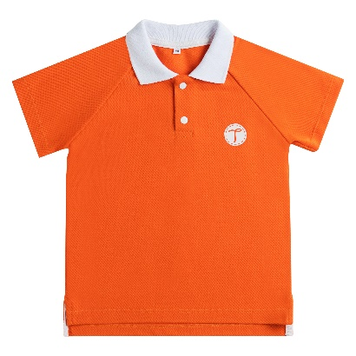 | Артикул | Цвет\Описание | 92 | 98 | 104 | 110 | 116 | 122 | Цена | Цена | Цена | Цена
 | 018BC0404А Рубашка-поло (Рубашка-поло выполнено из пике 100% хлопок) | оранж (вязаный воротник,аппликация) Рубашка-поло с коротким рукавом-реглан,воротник отложной,застежка на кнопки, спереди аппликация |  |  |  |  |  |  | 458 ₽ | 432 ₽ | 409 ₽ | 389.00 ₽

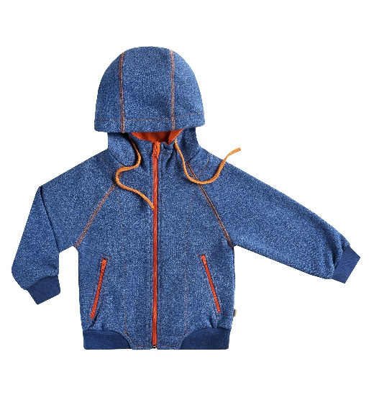 | Артикул | Цвет\Описание | 92 | 98 | 104 | 110 | 116 | 122 | Цена | Цена | Цена | Цена
 | 018BC0301 Толстовка (Толстовка выполнена из трехниточного футера 70% хлопок и 30% п\э,отделка пике 100% хлопок,рибана 95% хлопок и 5% эластана) | синее мулине(оранж,ниагара) Толстовка с капюшоном и контрасной строчкой,рукав-реглан длинный на манжете,застежка и карманы на молнии |  |  |  |  |  |  | 1,025 ₽ | 968 ₽ | 917 ₽ | 871.00 ₽

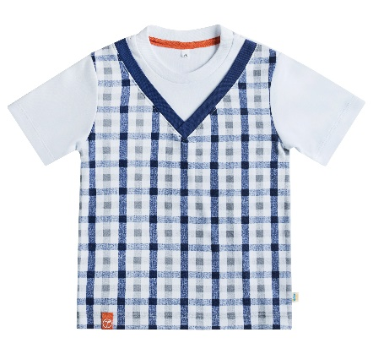 | Артикул | Цвет\Описание | 92 | 98 | 104 | 110 | 116 | 122 | Цена | Цена | Цена | Цена
 | 018BC0506А Футболка (Футболка выполнена из интерлока 100% хлопок,отделка:рибана 95% хлопок и 5% эластана) | виши темно-синий (уайт,ниагара, аппликация) Футболка с имитацией жилета, рукав короткий |  |  |  |  |  |  | 362 ₽ | 342 ₽ | 324 ₽ | 308.00 ₽

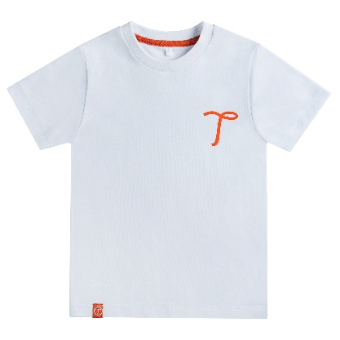 | Артикул | Цвет\Описание | 92 | 98 | 104 | 110 | 116 | 122 | Цена | Цена | Цена | Цена
 | 018BC0507А Футболка (Футболка выполнена из интерлока 100% хлопок,отделка:рибана 95% хлопок и 5% эластана) | уайт(уайт,аппликация) Футболка с коротким рукавом,спереди аппликация |  |  |  |  |  |  | 249 ₽ | 236 ₽ | 223 ₽ | 212.00 ₽

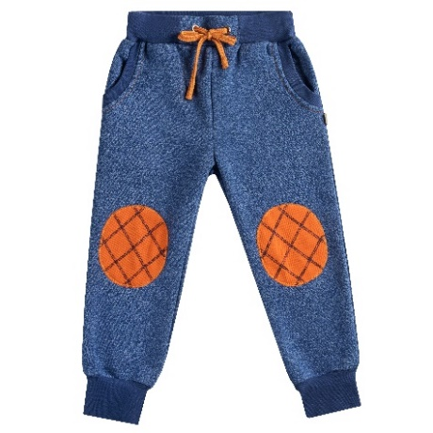 | Артикул | Цвет\Описание | 92 | 98 | 104 | 110 | 116 | 122 | Цена | Цена | Цена | Цена
 | 018BC0602 Брюки (Брюки выполнены из трехниточного футера 70% хлопок и 30% п\э,отделка: пике 100% хлопок,рибана 95% хлопок и 5% эластана) | синее мулине (пике оранж,ниагара) Брюки с декоративными наколенниками, на манжетах,боковые карманы,пояс на резинке |  |  |  |  |  |  | 586 ₽ | 553 ₽ | 524 ₽ | 498.00 ₽

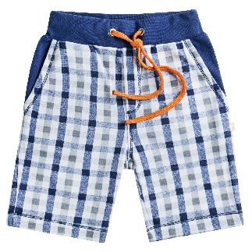 | Артикул | Цвет\Описание | 92 | 98 | 104 | 110 | 116 | 122 | Цена | Цена | Цена | Цена
 | 018BC0609 Шорты (Шорты выполнены из интерлока 100% хлопок,отделка: рибана 95% хлопок и 5% эластана) | виши темно синий(ниагара) Шорты с имитацией гульфика и контрасной строчкой, длинной до колена,боковые карманы,пояс на резинке |  |  |  |  |  |  | 399 ₽ | 377 ₽ | 357 ₽ | 339.00 ₽

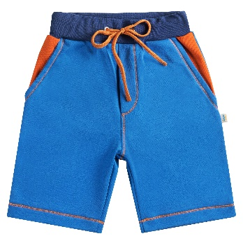 | Артикул | Цвет\Описание | 92 | 98 | 104 | 110 | 116 | 122 | Цена | Цена | Цена | Цена
 | 018BC0610 Шорты (Шорты выполнены из интерлока 100% хлопок,отделка: пике 100% хлопок,рибана 95% хлопок и 5% эластана) | синий(оранж,ниагара) Шорты с имитацией гульфика и контрасной строчкой,длинной до колена,боковые карманы,пояс на резинке |  |  |  |  |  |  | 399 ₽ | 377 ₽ | 357 ₽ | 339.00 ₽

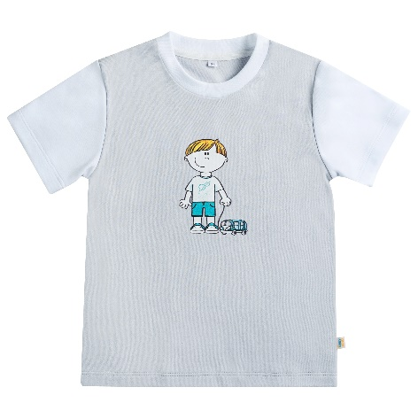 | Артикул | Цвет\Описание | 92 | 98 | 104 | 110 | 116 | 122 | Цена | Цена | Цена | Цена
 | 018BC0516А Футболка (Футболка выполнена из интерлока 100% хлопок,отделка:рибана 95% хлопок и 5% эластана) | сталь (уайт,аппликация) Футболка с коротким рукавом,спереди аппликация |  |  |  |  |  |  | 299 ₽ | 282 ₽ | 267 ₽ | 254.00 ₽

АКСЕССУАРЫ
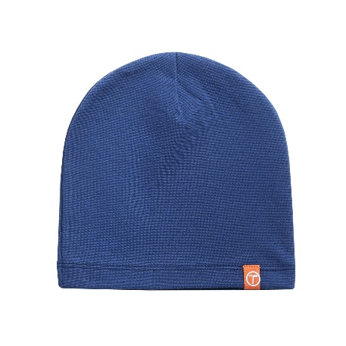 | Артикул | Цвет\Описание | 48-50 |  |  | 52-54 |  |  | Цена | Цена | Цена | Цена
 | 018ВС1011А Шапка (Шапка выполнена из рибаны 95% хлопок и 5% эластана) | ниагара(аппликация) |  |  |  |  |  |  | 119 ₽ | 112 ₽ | 106 ₽ | 101.00 ₽

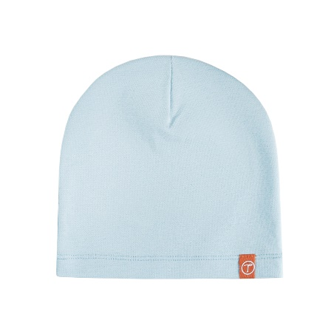 | Артикул | Цвет\Описание | 48-50 |  |  | 52-54 |  |  | Цена | Цена | Цена | Цена
 | 018ВС1011А Шапка (Шапка выполнена из рибаны 95% хлопок и 5% эластана) | голубая(аппликация) |  |  |  |  |  |  | 119 ₽ | 112 ₽ | 106 ₽ | 101.00 ₽

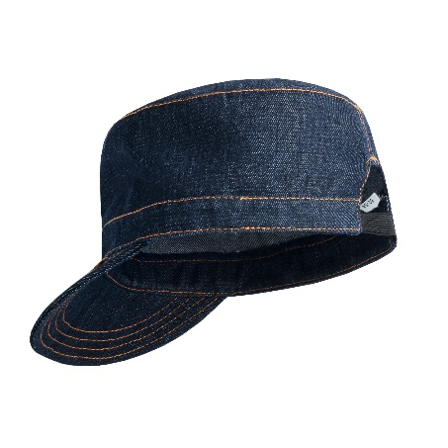 | Артикул | Цвет\Описание | 48-50 |  |  | 52-54 |  |  | Цена | Цена | Цена | Цена
 | 018ВС1012 Кепка (Кепка выполнена из джинсовой ткани) | Джинсовая ткань Кепка для мальчика с козырьком и контрасной строчкой |  |  |  |  |  |  | 293 ₽ | 277 ₽ | 262 ₽ | 249.00 ₽

 | Артикул | Цвет\Описание | TU |  |  |  |  |  | Цена | Цена | Цена | Цена
 | 018ВС1114А Галстук (Галстук выполнен из интерлока 100% хлопок) | Темно синий(аппликация) |  |  |  |  |  |  | 119 ₽ | 112 ₽ | 106 ₽ | 101 ₽

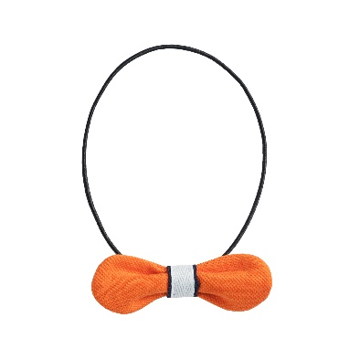 | Артикул | Цвет\Описание | TU |  |  |  |  |  | Цена | Цена | Цена | Цена
 | 018ВС1115 Галстук-бабочка (Галстук-бабочка выполнен из интерлока 100% хлопок,пике 100% хлопок) | пике оранж(темно синий) |  |  |  |  |  |  | 104.71 ₽ | 98.89 ₽ | 93.68 ₽ | 89.00 ₽

 |  | темно синий(оранж) |  |  |  |  |  |  | 104.71 ₽ | 98.89 ₽ | 93.68 ₽ | 89.00 ₽

